Sheet1
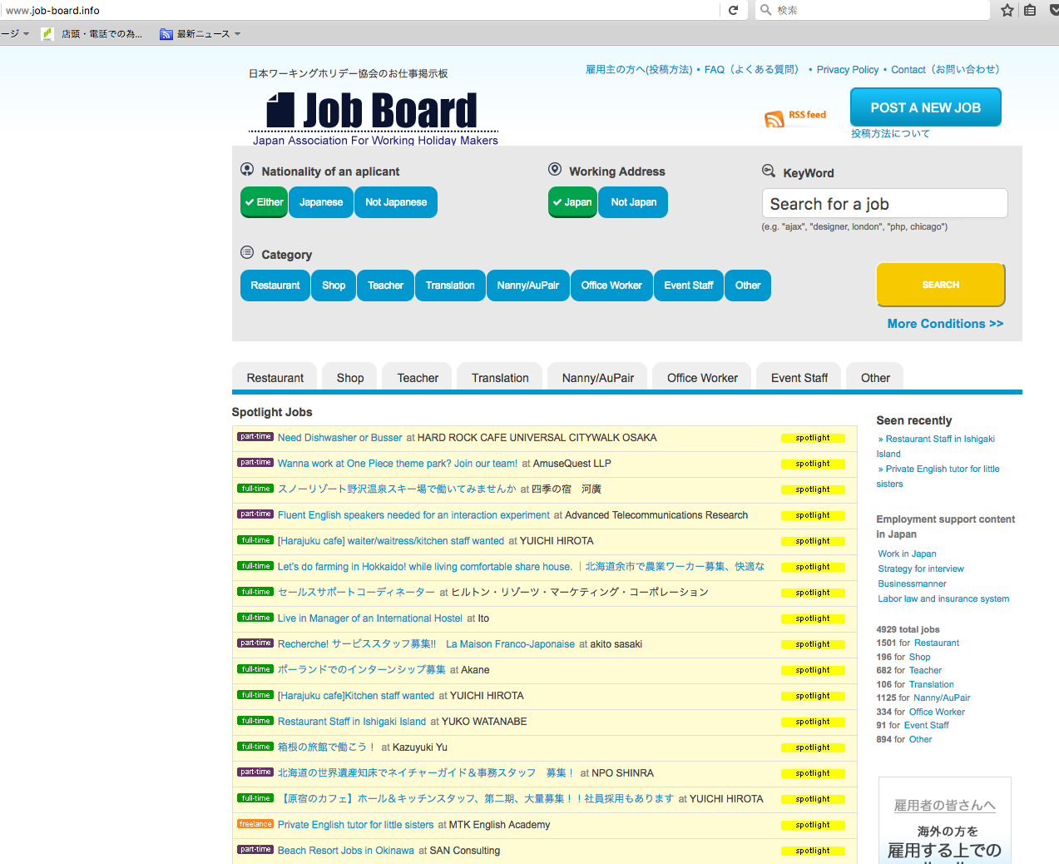

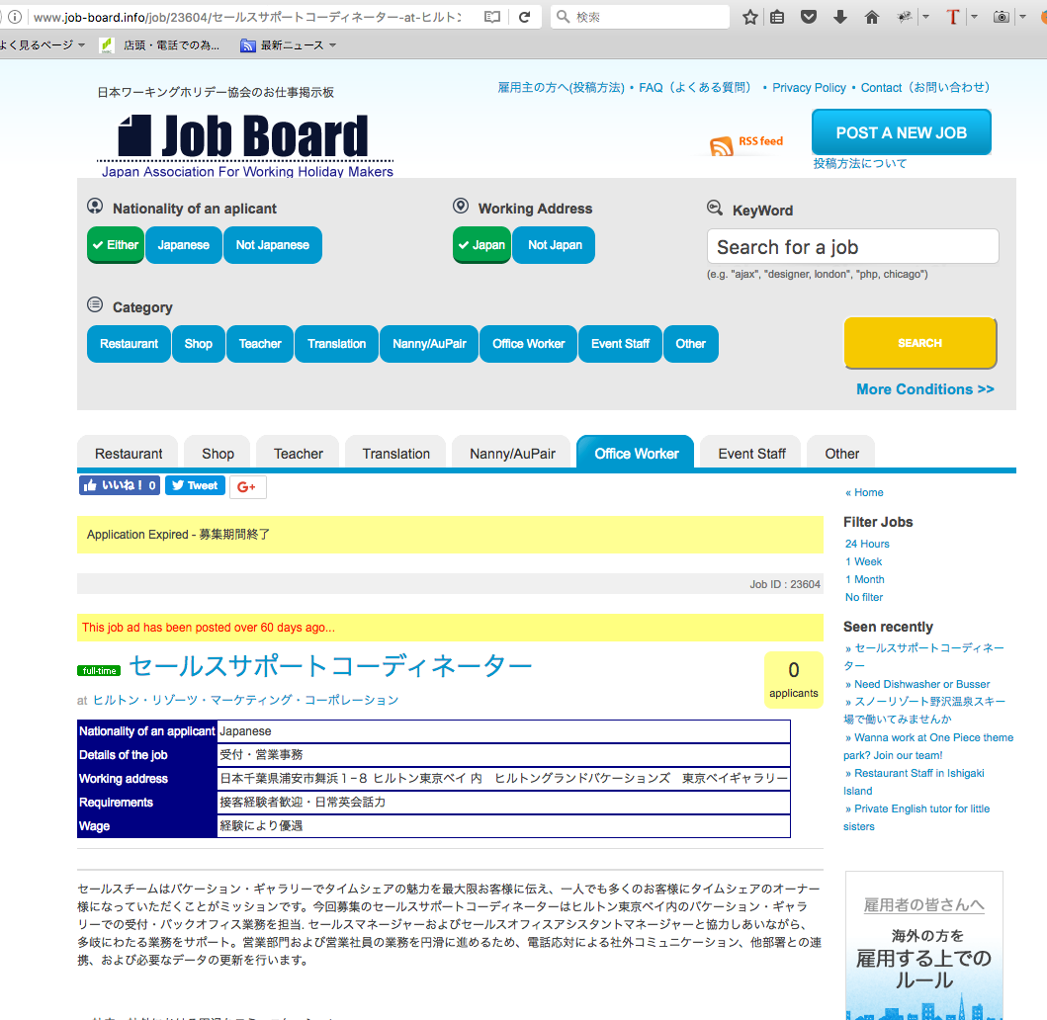
http://www.job-board.info/

http://www.job-board.info/job/23604/%e3%82%bb%e3%83%bc%e3%83%ab%e3%82%b9%e3%82%b5%e3%83%9d%e3%83%bc%e3%83%88%e3%82%b3%e3%83%bc%e3%83%87%e3%82%a3%e3%83%8d%e3%83%bc%e3%82%bf%e3%83%bc-at-%e3%83%92%e3%83%ab%e3%83%88%e3%83%b3%e3%83%bb/

「募集期間終了」している掲載な、Spotlight Jobs ( Special Jobs )に表示しないでください。

この掲載は既に「募集期間終了」しています。

